目次
 |  |  |  |  |  |  | 2026-04-30
 |  |  |  |  |  |  | 2026-04-30

データ集 FACT SHEETS 2025

東邦ガス株式会社 TOHO GAS Co., LTD.

目次 Contents

Page | 基礎データ |  |  | Basic data
1 |  | 会社概要 |  |  | Corporate overview
2 |  | 株式関連情報 |  |  | Stock information
4 |  | 原料関連データ |  |  | Gas resources data
5 |  | 経営計画 |  |  | Management plans

 | エネルギーお客さま数・販売量 |  |  | Number of customer accounts, Sales volume
6 |  | エネルギーお客さま数 |  |  | Number of customer accounts
6 |  | 都市ガス販売量 |  |  | City gas sales volume
6 |  | LPG事業 |  |  | Number of customers and sales volume in LPG business
6 |  | 電気事業 |  |  | Number of customers and sales volume in electricity business
7 |  | ＜参考＞四半期ガス販売量 (連結) |  |  | ＜Reference＞ Quarterly gas sales volume (Consolidated)

 | 財務データ |  |  | Financial data
8 |  | 財務ハイライト | 1．収益性／成長性 |  | Financial highlights | 1．Profitability and growth
9 |  |  | 2．効率性／安全性 |  |  | 2．Efficiency and soundness
10 |  |  | 3．投資指標 |  |  | 3．Performance indicators
11 |  | 貸借対照表 （連結） |  |  | Balance sheets （Consolidated）
13 |  | 損益計算書 （連結） |  |  | Statements of income （Consolidated）
14 |  | キャッシュ・フロー計算書 （連結） |  |  | Statements of cash flows （Consolidated）
15 |  | セグメント情報 |  |  | Segment information
16 |  | 設備投資額・減価償却費 |  |  | Capital expenditures and depreciation

本資料における2025年度は、2025年4月～2026年3月の事業年度を示します。
Fiscal year 2025 means from April 1, 2025 to March 31, 2026.

本資料のガス販売量は、45MJ/m3表記としております。
Gas Sales Volume is shown by 45MJ/m3.

会社概要
◆ 会社概要 Corporate overview ◆
 |  |  | (2026年3月31日時点／As of March 31, 2026)
本社 | Head office | 名古屋市熱田区桜田町19番18号 | 19-18, Sakurada-cho, Atsuta-ku, Nagoya, Japan
設立 | Date of foundation | 1922-06-26 | June 26, 1922
資本金 | Capital | 330億7,200万円 | 33,072 million yen
従業員数 | Number of employees | 連結 6,131名 | Consolidated 6,131
 |  | 単独 973名 | Non-consolidated 973
主な事業 | Main businesses | ●ガス事業 | ●Gas business
 |  | ●熱供給事業 | ●Heat supply business
 |  | ●電気供給事業 | ●Electricity supply business
 |  | ●天然ガスなどのエネルギー資源の採取および売買 | ●Obtain, purchase and sale of energy resources such as natural gas

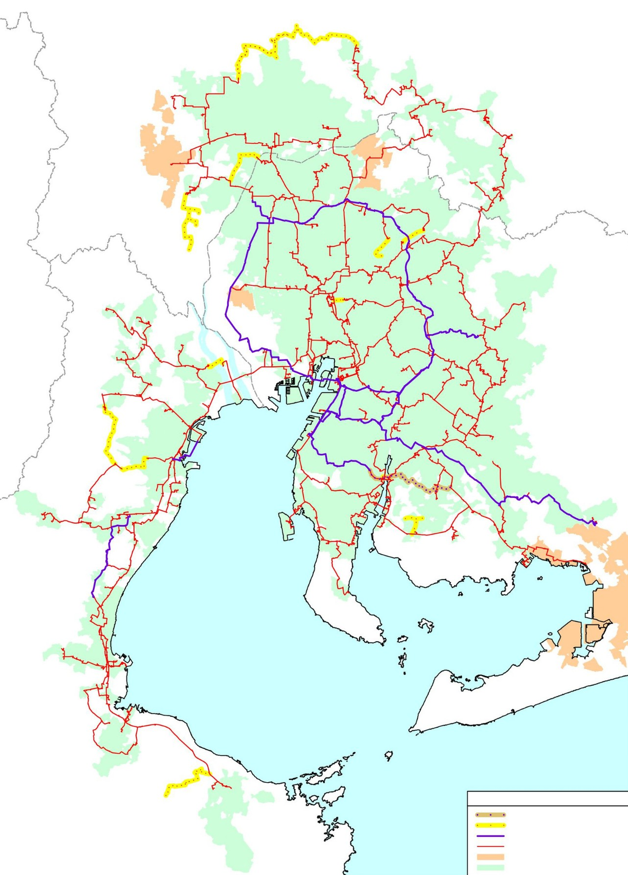
1．当社グループの供給エリアと基幹路線 Service area and Pipeline Network
 |  |  | (2026年3月31日時点／As of March 31, 2026)

高圧導管計画(工事着手済)
中圧導管計画(計画中)
既設高圧導管
既設中圧導管
他事業者供給エリア
供給エリア
High-pressure pipeline plan (Under construction)
Medium-pressure pipeline plan (Under planning)
Existing high-pressure pipelines
Existing medium-pressure pipelines
Service area of Wholesales
Service area of Toho Gas Network Co., Ltd

2．主要連結子会社※ Consolidated subsidiaries
 |  |  | (2026年3月31日時点／As of March 31, 2026)
 |  |  | (百万円／\ million)

※ 上記の重要な子会社12社を含む連結子会社は30社 There are 30 consolidated subsidiaries including above 12 companies.

 | ラベル用 | 04 | 05 | 06 | 07 | 08 | 09 | 10 | 11 | 12 | 13

株式関連情報1
◆ 株式関連情報 Stock information ◆

1．基本情報 Basic information

■発行可能株式数 （株） |  | Authorized capital stock (shares) |  |  |  | 640,000,000 |  | (2026年3月31日時点／As of March 31, 2026)
■発行済株式数 （株） |  | Issued capital stock (shares) |  |  |  | 366,267,140
■株主数 （名） |  | Number of shareholders |  |  |  | 28,427
■単元 （株） |  | Stock transaction unit (shares) |  |  |  | 100

2026年4月1日付で普通株式1株につき4株の割合で株式分割を行ったため、上記の「発行可能株式数 （株）」、「発行済株式数 （株）」は、当該株式分割の影響を考慮した数字を記載している。
We split common stocks at a ratio of one share to four shares on April 1, 2026. Accordingly, "Authorized capital stock" and "Issued capital stock" above reflect the impact of the split of shares.

2．株主構成 Composition of shareholders

自己株式 Treasury stock
外国人 Foreign investors

その他国内法人 Domestic companies

金融機関 Financial institutions

個人 Individual

 |  |  |  |  |  |  |  |  |  | (年度 FY)

 |  |  |  |  |  |  |  |  |  |  |  | (%)
年度 ＦＹ |  |  | 2016 | 2017 | 2018 | 2019 | 2020 | 2021 | 2022 | 2023 | 2024 | 2025
個人 | Individual |  | 21.7 | 22.5 | 20.3 | 20.1 | 18.6 | 19.9 | 21.8 | 23.4 | 22.2 | 22.7
金融機関 | Financial institutions |  | 44.7 | 46.7 | 47.1 | 47.7 | 49.0 | 47.9 | 45.8 | 45.3 | 48.0 | 47.7
その他国内法人 | Domestic companies |  | 16.2 | 16.4 | 16.5 | 16.0 | 16.0 | 17.0 | 16.4 | 15.1 | 15.9 | 14.9
外国人 | Foreign investors |  | 16.9 | 14.4 | 16.1 | 16.2 | 16.4 | 15.1 | 15.9 | 16.1 | 13.3 | 14.1
自己株式 | Treasury stock |  | 0.5 | 0.0 | 0.0 | 0.0 | 0.0 | 0.1 | 0.1 | 0.1 | 0.6 | 0.6
合 計 | Total |  | 100.0 | 100.0 | 100.0 | 100.0 | 100.0 | 100.0 | 100.0 | 100.0 | 100.0 | 100.0

3．株価推移 Stock price fluctuation
月末株価 Stock price at the end of month
(円／\)
月間出来高 Monthly turnover
(千株／thousand shares)
月間出来高 Monthly turnover
(千株／thousand shares)

 | 24886.4 26569.6 26340.8 24429.6 28368 19952 18218.4 30891.2 30496.8 19607.2 21063.2 22499.2 21325.6 32561.6 23201.6 20384.8 23530.4 20878.8 20534 20161.6 17216.8 17685.6 24369.2 23484.8 18478 17089.6 16848.4 21186 18234.4 14471.6 22454 24410.8 24479.6 207 | 937.5 1027.5 1043.75 1133.75 1098.75 1178.75 1216.25 1132.5 1188.75 1053.75 1010 983.75 996.25 1067.5 1022.5 933.75 906.25 823.75 791.25 797.5 772.5 798.75 785 817.5 830 858.75 958.75 951.25 931.25 1078.75 975 1147.5 1158.75 1163.75 1265 1242.5 1145 1057.
 | 24886.4 | 937.5
 | 26569.6 | 1027.5
 | 26340.8 | 1043.75
 | 24429.6 | 1133.75
16 | 28368 | 1098.75
 | 19952 | 1178.75
 | 18218.4 | 1216.25
 | 30891.2 | 1132.5
 | 30496.8 | 1188.75
 | 19607.2 | 1053.75
 | 21063.2 | 1010
 | 22499.2 | 983.75
 | 21325.6 | 996.25
 | 32561.6 | 1067.5
 | 23201.6 | 1022.5
 | 20384.8 | 933.75
 | 23530.4 | 906.25
17 | 20878.8 | 823.75
 | 20534 | 791.25
 | 20161.6 | 797.5
 | 17216.8 | 772.5
 | 17685.6 | 798.75
 | 24369.2 | 785
 | 23484.8 | 817.5
 | 18478 | 830
 | 17089.6 | 858.75
 | 16848.4 | 958.75
 | 21186 | 951.25
 | 18234.4 | 931.25
18 | 14471.6 | 1078.75
 | 22454 | 975
 | 24410.8 | 1147.5
 | 24479.6 | 1158.75
 | 20789.6 | 1163.75
 | 14610.4 | 1265
 | 17284 | 1242.5
 | 17820.8 | 1145
 | 18493.2 | 1057.5
 | 16776 | 991.25
 | 18170.4 | 1038.75
 | 23573.2 | 1031.25
19 | 18432 | 1032.5
 | 13547.6 | 1056.25
 | 15084.4 | 1033.75
 | 13844.4 | 1115
 | 10795.2 | 1061.25
 | 13450 | 921.25
 | 41952.8 | 1225
 | 31076 | 1315
 | 22799.6 | 1327.5
...

(年度 FY)

年度 ＦＹ |  |  | 2016 | 2017 | 2018 | 2019 | 2020 | 2021 | 2022 | 2023 | 2024 | 2025
株価 (円) Stock price (\) | 高値 High |  | 1,240.00 | 1,113.75 | 1,310.00 | 1,307.50 | 1,795.00 | 1,715.00 | 835.00 | 868.50 | 1,163.75 | 1,425.75
 | 安値 Low |  | 898.75 | 730.50 | 802.50 | 842.50 | 1,101.25 | 635.25 | 578.50 | 589.00 | 824.50 | 944.50
期末株価 (円) | Stock price at end of FY (\) |  | 983.75 | 817.50 | 1,242.50 | 1,225.00 | 1,707.50 | 681.25 | 615.75 | 866.00 | 1,034.00 | 1,259.00
年間出来高 (千株) | Annual turnover (thousand) |  | 293,322 | 265,334 | 230,336 | 221,940 | 252,248 | 363,793 | 300,278 | 321,864 | 289,583 | 212,371
2026年4月1日付で普通株式1株につき4株の割合で株式分割を行ったため、上記の「株価」、「出来高」は、当該株式分割の影響を考慮した数字を記載している。
We split common stocks at a ratio of one share to four shares on April 1, 2026. Accordingly, "stock price" and "turnover" above reflect the impact of the split of shares.

原料関連
◆ 原料関連データ Gas resources data ◆

1．東邦ガス長期契約ＬＮＧプロジェクト概要 Toho Gas long-term LNG projects

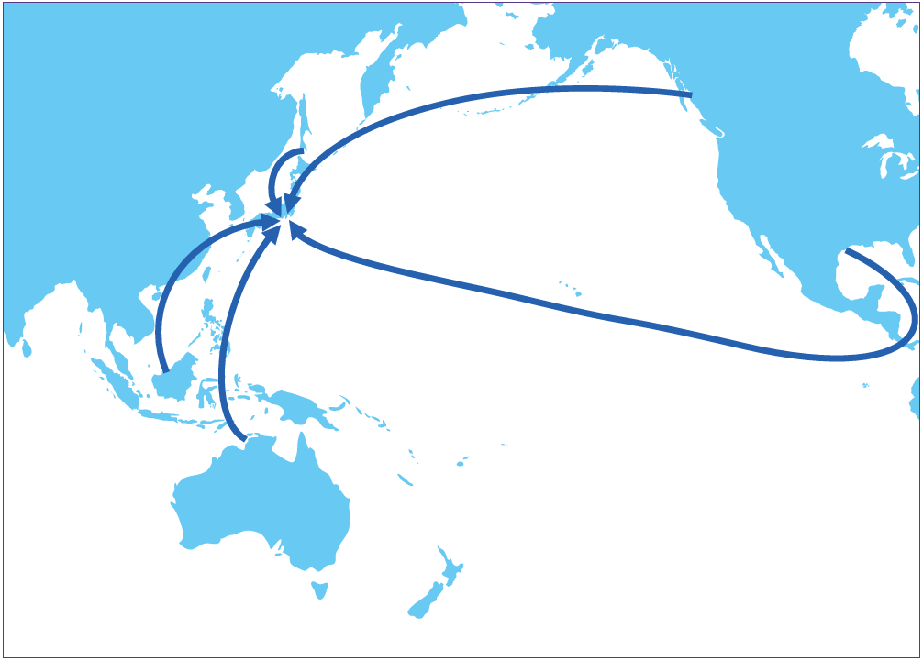
サハリン
Sakhalin
LNGカナダ
LNG Canada

キャメロン
Cameron

マレーシア
Malaysia

イクシス
Ichthys

2．原料価格 Gas resources price

LNG価格(CIF)(円/ﾄﾝ） LNG price(CIF)(\/ｔ)
為替レート(円/$) Exchange rate(\/$)
 |  | 原油価格(CIF)($/bbl) Crude oil price(CIF)($/bbl)

 |  |  |  |  |  |  |  |  |  |  | (年度 FY)

年度 ＦＹ |  | 2016 | 2017 | 2018 | 2019 | 2020 | 2021 | 2022 | 2023 | 2024 | 2025
ＬＮＧ価格(CIF) (円/ﾄﾝ)※ | LNG price(CIF) (\/t)※ | 39,364 | 48,591 | 60,436 | 53,527 | 41,212 | 70,009 | 126,050 | 93,536 | 93,683 | 85,472
原油価格(CIF) ($/bbl)※ | Crude oil price(CIF) ($/bbl)※ | 47.5 | 57 | 72.2 | 67.8 | 43.4 | 77.2 | 102.7 | 86.0 | 82.4 | 71.4
為替レート(円/$) | Exchange rate(\/$) | 108.4 | 110.9 | 110.9 | 108.7 | 106.1 | 112.4 | 135.5 | 144.6 | 152.6 | 150.7
※ 出所：貿易統計 (財務省) Source：Trade statistics (Ministry of Finance)

経営計画
◆ 経営計画 Management plans ◆

東邦ガスグループ 中期経営計画（2025年度～2027年度） (2025年3月27日公表）
Toho Gas Group Medium-Term Management Plan FY2025-2027 (Announced on March 27, 2025)

 | 〇 | 方針 Policy | 〇利益‧収益性 Profit and profitability
 |  | 事業‧財務‧⼈材の各戦略を統合的に推進し、稼ぐ⼒を引き上げながら、 「企業価値の向上」や「⽬指す姿の実現」に向けた事業構造の変⾰を加速します。
 |  | We will advance business, financial, and human resources strategies in an integrated manner to increase our earning power, while accelerating the business structure transformation to “enhance corporate value” and “realize our vision.”

 | 〇株主還元・資本政策 Shareholder returns and capital policy

 |  | ※2026年4月1日付で普通株式1株につき4株の割合で株式分割を行ったため、当該株式分割の影響を考慮した数字を記載している。
 |  | *We split common stocks at a ratio of one share to four shares on April 1, 2026. Accordingly, "Dividend policy during the MTM Plan" above reflect the impact of the split of shares.

 | 〇 | 投融資計画 | 〇キャッシュアロケーション（中期経営計画3か年累計）
 |  | Investment and financing plan | Cash allocation（Three-year cumulative total of the MTM Plan）
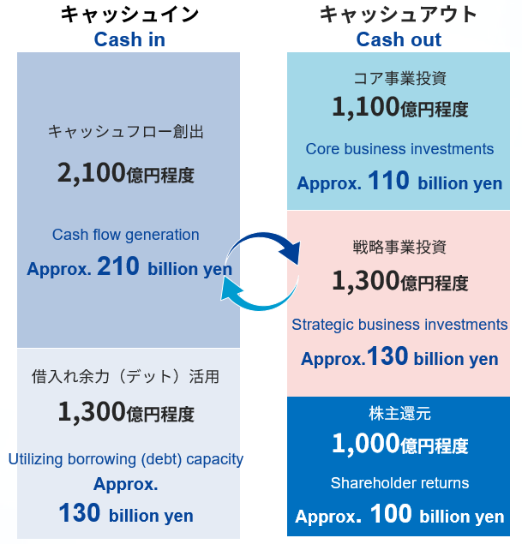

 |  | ※2026年度計画値は、2026年度事業計画にて公表
 |  | *FY2026 (Single-year plan) targets are announced in the FY2026 business plan.

2026年度 エネルギー事業 数値計画 (2026年3月31日公表）
FY2026 Energy business numerical plan（Announced on March 31, 2026)

 | 〇 | エネルギーお客さま数 Number of customer accounts

 |  | ※ 都市ガス・LPG・電気合計の延べ契約件数 ＊ Total number of customer accounts of City Gas, LPG, and Electricity.

 | 〇 | エネルギー販売量 Sales volume

お客さま数・ガス販売量
◆ エネルギーお客さま数・販売量 Number of customer accounts, Sales volume ◆

１．エネルギーお客さま数※1 Number of customer accounts*1
※1 都市ガス・LPG・電気合計の延べ契約件数 *1 Total number of customer accounts of City Gas, LPG, and Electricity.

エネルギーお客さま件数（千件） Number of customers accounts (thousand)
年度 ＦＹ |  |  | 2020 | 2021 | 2022 | 2023 | 2024 | 2025
 | お客さま数 Number of customer accounts |  | 2,825 | 2,873 | 2,921 | 3,000 | 3,086 | 3,121
 | 都市ガス City Gas |  | 1,793 | 1,756 | 1,741 | 1,747 | 1,750 | 1,759
 | LPG※2 LPG*2 |  | 594 | 603 | 604 | 615 | 645 | 646
 | 電気 Electricity |  | 438 | 514 | 576 | 638 | 691 | 716
※2 配送受託件数を含む *2 Incruding the number of customers based on commissioned business for delivery.

＜参考 Reference＞ |  |  |  |  |  |  |  |  |  |  |  | (千件／thousand)
年度 ＦＹ |  |  | 2016 | 2017 | 2018 | 2019 | 2020 | 2021 | 2022 | 2023 | 2024 | 2025
取付メーター数 Number of gas meters |  |  | 2,434 | 2,463 | 2,486 | 2,510 | 2,533 | 2,555 | 2,579 | 2,601 | 2,620 | 2,641

2．都市ガス販売量 City gas sales volume

 | ＜連結ガス販売量 Consolidated gas sales volume＞
(百万m³ million m³)

家庭用
Residential

業務用他
Industrial
and Others

(年度 FY)

連結 Consolidated |  |  |  |  |  |  |  |  |  |  |  | (千m3／thousand m3)
年度 ＦＹ |  |  | 2016 | 2017 | 2018 | 2019 | 2020 | 2021 | 2022 | 2023 | 2024 | 2025
家庭用 |  | Residential | 744,651 | 767,669 | 673,240 | 644,180 | 658,766 | 639,810 | 583,444 | 563,287 | 562,065 | 559,416
業務用等 |  | Non-Residential | 3,229,615 | 3,256,107 | 3,164,964 | 3,148,310 | 2,951,314 | 2,972,721 | 2,870,578 | 2,806,457 | 2,788,030 | 2,740,518
ガス販売量 計 |  | Total gas sales volume | 3,974,266 | 4,023,776 | 3,838,204 | 3,792,490 | 3,610,080 | 3,612,531 | 3,454,022 | 3,369,744 | 3,350,095 | 3,299,934

 |  |  |  |  |  |  |  |  |  |  |  | 月次販売量はこちら
 |  |  |  |  |  |  |  |  |  |  |  | Click here for Monthly gas sales volume

3．LPG事業 Number of customers and sales volume in LPG business

年度 ＦＹ |  |  | 2016 | 2017 | 2018 | 2019 | 2020 | 2021 | 2022 | 2023 | 2024 | 2025
お客さま数 (千件)※ |  | Number of customers※ (thousand) | 479 | 490 | 500 | 589 | 594 | 603 | 604 | 615 | 645 | 646
販売量 (千トン) |  | Sales volume (thousand tons) | 454 | 465 | 451 | 486 | 462 | 486 | 475 | 465 | 474 | 473
※ 受託配送件数を含む Including the number of customers based on commissioned business for delivery

4．電気事業 Number of customers and sales volume in electricity business

年度 ＦＹ |  |  | 2016 | 2017 | 2018 | 2019 | 2020 | 2021 | 2022 | 2023 | 2024 | 2025
お客さま数 (千件) |  | Number of customers (thousand) | 22 | 86 | 197 | 335 | 438 | 514 | 576 | 638 | 691 | 716
販売量 (百万kWh) |  | Sales volume (million kWh) | 63 | 190 | 575 | 990 | 1,602 | 2,126 | 2,369 | 2,579 | 2,815 | 2,897

財務ハイライト（収益性 成長性）
◆ 財務ハイライト Financial highlights ◆

1．収益性／成長性 Profitability and growth

売上高(十億円） Net sales(\ billion) |  | 営業利益(十億円） Operating income(\ billion) |  |  |  |  | 経常利益(十億円） Ordinary income(\ billion)

(年度 FY)

親会社株主に帰属する当期純利益 (十億円） |  | 営業キャッシュ・フロー(十億円） Operating cash flow(\ billion) |  |  |  |  | フリーキャッシュ・フロー(十億円） Free cash flow(\ billion)
Net income attributable to owners of the parent (\ billion)

(年度 FY)

連結 Consolidated
年度 ＦＹ |  | 2016 | 2017 | 2018 | 2019 | 2020 | 2021 | 2022 | 2023 | 2024 | 2025
売上高 (百万円) | Net sales (\ million) | 390,433 | 428,868 | 461,199 | 485,623 | 434,776 | 515,313 | 706,073 | 632,985 | 656,010 | 651,085
営業利益 (百万円) | Operating income (\ million) | 23,188 | 23,984 | 17,831 | 21,351 | 13,515 | 17,858 | 43,743 | 33,597 | 30,887 | 31,784
経常利益 (百万円) | Ordinary income (\ million) | 24,490 | 25,208 | 21,485 | 24,763 | 16,622 | 21,912 | 48,171 | 40,797 | 32,412 | 37,879
親会社株主に帰属する当期純利益 (百万円) | Net income attributable to owners of the parent (\ million) | 17,749 | 18,022 | 14,820 | 16,266 | 8,592 | 15,459 | 33,721 | 27,304 | 25,454 | 31,449
営業キャッシュ・フロー (百万円) | Operating cash flow (\ million) | 37,264 | 57,047 | 32,615 | 68,376 | 64,397 | 35,436 | 56,414 | 47,376 | 83,096 | 65,607
フリーキャッシュ・フロー (百万円) | Free cash flow (\ million) | -20,703 | 13,702 | -7,396 | 25,426 | 23,424 | -19,439 | 3,979 | 5,298 | 37,931 | 23,830

 | ラベル用 | 16 | 17 | 18 | 19 | 20 | 21 | 22 | 23 | 24 | 25

財務ハイライト（効率性 安全性）
2．効率性／安全性 Efficiency and soundness

ROA(%） Return on assets(%) |  | ROE(%） Return on equity(%) |  |  |  |  | 総資産回転率(回） Total assets turnover(times)

(年度 FY)

自己資本比率(%） Equity ratio(%) |  | 有利子負債残高(十億円） Interest-bearing debts(\ billion) |  |  |  |  | D/Eレシオ(倍） D/E (Debt-Equity) ratio(times)

(年度 FY)

連結 Consolidated
年度 ＦＹ |  | 2016 | 2017 | 2018 | 2019 | 2020 | 2021 | 2022 | 2023 | 2024 | 2025
総資産 (百万円) | Total assets (\ million) | 532,931 | 541,087 | 550,599 | 564,756 | 601,835 | 655,593 | 693,519 | 734,524 | 758,765 | 809,459
自己資本 (百万円) | Shareholders' equity (\ million) | 306,801 | 326,279 | 327,339 | 322,768 | 359,492 | 382,751 | 402,502 | 456,852 | 448,394 | 477,519
ROA (総資産当期純利益率) (%) | ROA (Return on assets) (%) | 3.3 | 3.4 | 2.7 | 2.9 | 1.5 | 2.5 | 5.0 | 3.8 | 3.4 | 4.0
ROE (自己資本当期純利益率) (%) | ROE (Return on equity) (%) | 6.0 | 5.7 | 4.5 | 5.0 | 2.5 | 4.2 | 8.6 | 6.4 | 5.6 | 6.8
総資産回転率 (回) | Total assets turnover (times) | 0.73 | 0.79 | 0.84 | 0.86 | 0.72 | 0.79 | 1.02 | 0.86 | 0.86 | 0.80
自己資本比率 (%) | Equity ratio (%) | 57.6 | 60.3 | 59.5 | 57.2 | 59.7 | 58.4 | 58.0 | 62.2 | 59.1 | 59.0
有利子負債残高 (百万円) | Interest-bearing debts (\ million) | 114,954 | 112,199 | 127,298 | 128,495 | 129,922 | 140,830 | 146,683 | 140,522 | 160,883 | 172,910
D/Eレシオ (倍) | D/E (Debt-Equity) ratio (times) | 0.37 | 0.34 | 0.39 | 0.40 | 0.36 | 0.37 | 0.36 | 0.31 | 0.36 | 0.36

ROA ＝ 親会社株主に帰属する当期純利益／総資産（期中平均）×100 |  | ROA ＝ Net income attributable to owners of the parent／ Total assets （Average total assets at beginning and end of the period）×100
ROE ＝ 親会社株主に帰属する当期純利益／自己資本（期中平均）×100 |  | ROE ＝ Net income attributable to owners of the parent／ Shareholders' equity （Average total assets at beginning and end of the period）×100
総資産回転率 ＝ 売上高／ 総資産（期末） |  | Total assets turnover ＝ Net sales／ Total assets (End of FY)
自己資本比率 ＝ 自己資本／ 総資産（期末）×100 |  | Equity ratio ＝ Shareholders' equity／ Total assets (End of FY)×100
D/Eレシオ ＝ 有利子負債残高／ 自己資本（期末） |  | D/E ratio ＝ Interest-bearing debts／ Shareholders' equity (End of FY)

 | ラベル用 | 16 | 17 | 18 | 19 | 20 | 21 | 22 | 23 | 24 | 25

財務ハイライト（投資指標）
3．投資指標 Performance indicators

EPS(円） Net earnings per share(\) |  | BPS(円） Book value per share(\) |  |  |  |  | 配当性向(%） Payout ratio(%)

(年度 FY)

PER(倍） Price earnings ratio(times) |  | PBR(倍） Price book value ratio(times) |  |  |  |  | 1株あたり配当金(円） Dividend per share(\)

(年度 FY)

連結 Consolidated
年度 ＦＹ |  | 2016 | 2017 | 2018 | 2019 | 2020 | 2021 | 2022 | 2023 | 2024 | 2025
EPS (1株あたり当期純利益) (円) | EPS (Net earnings per share) (\) | 41.22 | 42.32 | 34.84 | 38.41 | 20.34 | 36.67 | 80.20 | 64.93 | 62.95 | 83.76
BPS (1株あたり純資産額) (円) | BPS (Book value per share) (\) | 716.25 | 767.07 | 769.59 | 764.11 | 851.08 | 910.44 | 957.24 | 1,086.29 | 1,148.60 | 1,311.98
PER (株価収益率) (倍) | PER (Price earnings ratio) (times) | 23.87 | 19.32 | 35.66 | 31.90 | 83.94 | 18.58 | 7.68 | 13.34 | 16.43 | 15.03
PBR (株価純資産倍率) (倍) | PBR (Price book value ratio) (times) | 1.37 | 1.07 | 1.61 | 1.60 | 2.01 | 0.75 | 0.64 | 0.80 | 0.90 | 0.96
配当性向 (%) | Payout ratio (%) | 30.3 | 31.0 | 39.5 | 35.8 | 67.6 | 39.2 | 18.7 | 27.0 | 31.8 | 26.9

単独 Non-consolidated
年度 ＦＹ |  | 2016 | 2017 | 2018 | 2019 | 2020 | 2021 | 2022 | 2023 | 2024 | 2025
発行済株式数 (千株) | Issued capital stock (thousand shares) | 428,344 | 425,357 | 425,340 | 422,414 | 422,393 | 420,403 | 420,481 | 420,563 | 390,383 | 363,968
1株あたり配当金 (円) | Dividend per share (\) | 12.50 | 13.12 | 13.75 | 13.75 | 13.75 | 14.37 | 15.00 | 17.50 | 20.00 | 22.50

EPS ＝ 普通株式に係る親会社株主に帰属する当期純利益／ 普通株式の期中平均株式数 |  |  |  | EPS ＝ Net income attributable to owners of the parent／ Number of issued shares (Average of FY)
BPS ＝ 普通株式に係る期末純資産の部合計／ 期末の普通株式の発行済株式数 |  |  |  | BPS ＝ Shareholders' equity／ Number of issued shares (End of FY)
PER ＝ 期末株価／ 1株あたり当期純利益 |  |  |  | PER ＝ Stock price (End of FY)／ Net earnings per share
PBR ＝ 期末株価／ 1株あたり純資産額 |  |  |  | PBR ＝ Stock pricee (End of FY)／ Book value per share
配当性向 ＝ 1株あたり配当金支払額／ 1株あたり当期純利益×100 |  |  |  | Payout ratio ＝ Dividend per share／ Net earnings per share×100
発行済株式数は自己株式を除く |  |  |  | Removing treasury stock in "Issued capital stock"
※2026年4月1日付で普通株式1株につき4株の割合で株式分割を行ったため、上記の「1株あたり情報」、「発行済株式数」は、当該株式分割の影響を考慮した数字を記載している。
We split common stocks at a ratio of one share to four shares on April 1, 2026. Accordingly, "per share data" and "Issued capital stock" above reflect the impact of the split of shares.

＜参考 Reference＞
年度 ＦＹ |  | 2016 | 2017 | 2018 | 2019 | 2020 | 2021 | 2022 | 2023 | 2024 | 2025
期末株価 (円) | Stock price at end of FY (\) | 983.75 | 817.50 | 1,242.50 | 1,225.00 | 1,707.50 | 681.25 | 615.75 | 866.00 | 1,034.00 | 1,259.00
...

